Titelblatt
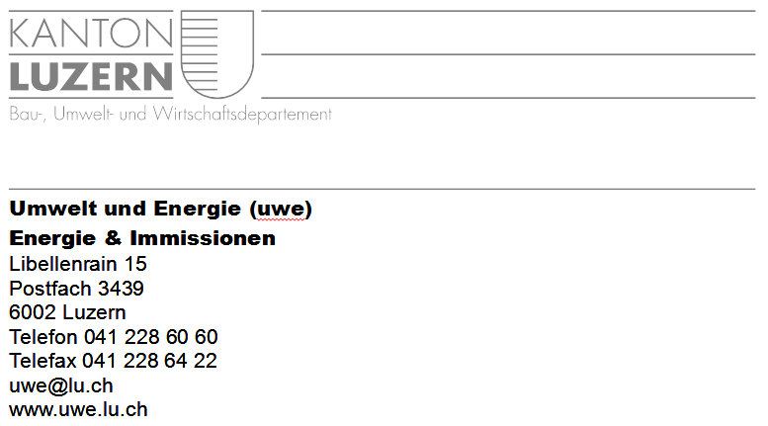

 | Titelblatt |  |  |  |  | Energieverbrauchsanalyse für ARAs im Kanton Luzern
 |  |  |  |  |  | 2019

 |  | ARA Name:
 |  | Adresse:

 |  | Kontaktperson ARA: |  | Name:
 |  |  |  | Tel.: | Fax:
 |  |  |  | E-Mail:

 |  | Energiespezialist/In / Ingenieurbüro:

 |  | Kontaktperson Firma: |  | Name:
 |  |  |  | Tel.: | Fax:
 |  |  |  | E-Mail:

 |  | Datum der Berichterfassung: |  | XX.XX.2019 | Version:

 | Bemerkungen für den Benutzer:
 | Für Energieverbrauchsanalysen in Abwasserreinigungsanlagen orientiert sich der Kanton Luzern an den Grundlagen, die durch den Kanton Zürich erarbeitet wurden.
 | Zur Erläuterung der Formulare sind der Bericht "Anleitung zur Analyse des Energieverbrauchs in ARA des Kanton Zürich" (AWEL Abteilung Gewässerschutz, 2007)
 | sowie die Beiblätter (Pflichtenheft) beizuziehen: |  | Link zur den Unterlagen (Kt. ZH)

Formular B
Formular B / Angaben zum Endenergiebezug |  |  |  |  |  |  | 0
 |  |  |  |  |  |  | XX.XX.2019

B.1 Angabe des absoluten Endenergiebezugs / Energieträger (Grobenergieanalyse)

Entwicklung Energiebezug
 | Netzbezug | Elektr. Energie Total
2015 |  | 0
2016 |  | 0
2017 |  | 0
2018 |  | 0
2019 |  | 0
 |  | Jahr
 |  | 2015 | 2016 | 2017 | 2018 | 2019
 |  | (faktultativ) | (faktultativ) |  |  | Aktuel. Jahr
Wärmeenergie
Eigene Wärmeenergie:
Klärgasverbrauch BHKW | [ m3/a ]
Klärgasverbrauch Heizung | [ m3/a ]
Wärmepumpe | [kWh/a]
Solarenergie | [kWh/a]
Externe Wärmeenergie:
Heizölverbrauch | [ L/a ]
Gasverbrauch | [ m3/a ]
Wärmeenergie Total | [ kWh/a ] | 0 | 0 | 0 | 0 | 0
Eigenversorgungsgrad | [ % ]

Eigendeckung der ARA
 | Wärme | Wärme Sollwert | elektr. Energie
2015 | 0 | 98 | 0
2016 | 0 | 98 | 0
2017 | 0 | 98 | 0
2018 | 0 | 98 | 0
2019 | 0 | 98 | 0
Elektrische Energie
Stromproduktion ARA | [ kWh/a ]
Netzbezug | [ kWh/a ]
Elektr. Energie Total | [ kWh/a ] | 0 | 0 | 0 | 0 | 0
Eigenversorgungsgrad | [ % ]

Jahresendenergiebezug | [ kWh/a ] | 0 | 0 | 0 | 0 | 0 | 98
BHKW Wirkungsgrad | [ % ]

B.2 Angabe der Bezugsgrössen

Bezeichnung | Einheit | Jahr
 |  | 2015 | 2016 | 2017 | 2018 | 2019
Einwohnergleichwerte | [ EW ]
Abwassermenge TWA 85% | [ m3/d ]

B.3 Berechnung des spezifischen elektr. Energieverbrauchs

 | Einheit | Jahr
 |  | 2015 | 2016 | 2017 | 2018 | 2019
Bezüglich EW | [kWh/EW/a]
Bezüglich Abwassermenge | [ kWh/m3 ]

Kommentar zu den Bezugsgrössen und zu den Kennzahlen:

Formular C
Formular C / Angaben zum Bedarf an elektr. Energie der Hauptverbraucher |  |  |  |  |  |  | 0
 |  |  |  |  |  |  | XX.XX.2019

Vergleich von Ist- und Richtwert des elektr. Energiebedarfs
 | Ist Wert | Richtwert
1 |  | 0
2 |  | 0
3 |  | 0
4 |  | 0
5 |  | 0
6 |  | 0
7 |  | 0
8 |  | 0
10
11
12
13
14
 |  |  | Ist Wert |  | Richtwert | Abweichung vom Richtwert
 |  |  | Energie | Anteil | Energie
 |  |  | [ kWh/a ] | [ - ] | [ kWh/a ] | [ - ]

Jahresnetzbezug des aktuellsten Jahres, Ziffer B.1 |  |  | 0
Stromproduktion, Ziffer B.1 |  |  | 0
Total Energiebedarf |  |  | 0 | 100%

Prozesse | Verfahrensstufen
 | 1 | Hebewerk Rohwasser |  |  | 0
 | 2 | Vorreinigung |  |  | 0
 | 3 | Hebewerk Biologie |  |  | 0
 | 4 | Biologische Reinigungsstufe inkl. Gebläse |  |  | 0
 | 5 | Filtration (inkl. Hebewerk) |  |  | 0
 | 6 | Schlammfaulung |  |  | 0
 | 7 | Schlammentwässerung |  |  | 0
 | 8 | Überschussschlamm-entwässerung |  |  | 0
 | Weitere
 | 10 | Lüftung
 | 11
 | 12
 | 13
 | 14
Verglichene Hauptverbraucher |  |  | 0 | #DIV/0! | 0 | #DIV/0!
Total Energiebedarf Hauptverbraucher |  |  | 0 | #DIV/0!

